Doc caso de uso
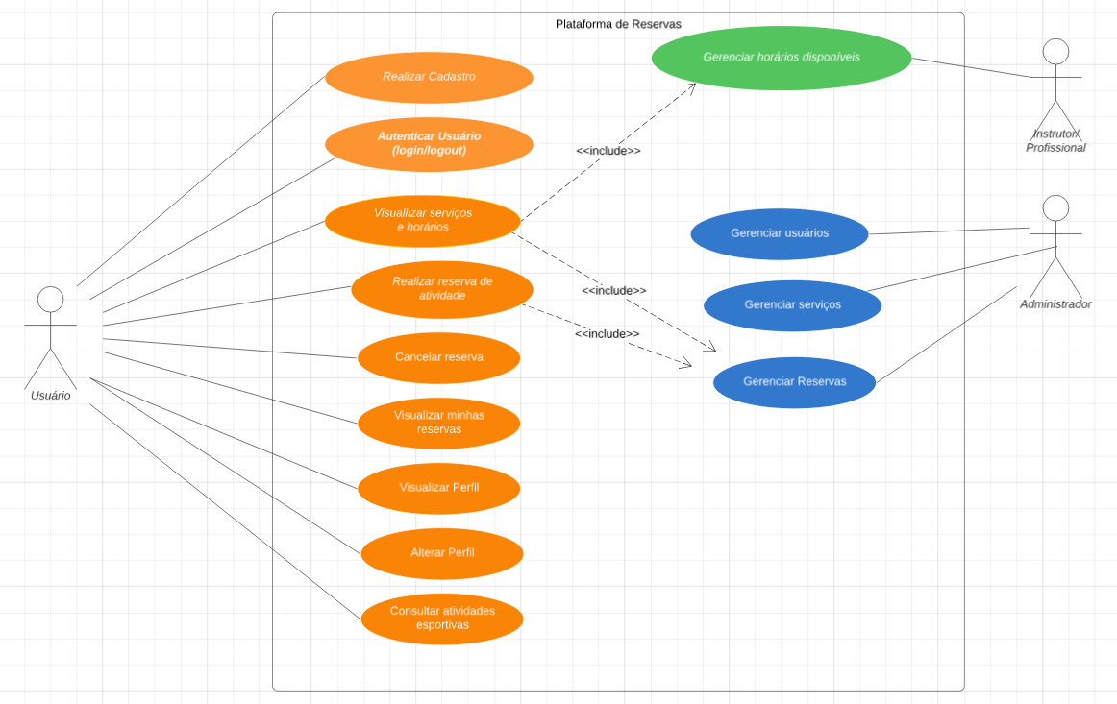
Diagrama de caso de uso

